SISTEMA_PUESTATIERRA
 | REPORTE FOTOGRÁFICO - Sistema de Puesta a Tierra
Nombre de la Estacion: | 20170
Nombre de Localidad: | OMAS
Fecha: | 16/07/2026 - 16/07/2026
Direccion: | AVENIDA SALINAS COSSIO S/N
ID site: | 363411
CRQ: | CRQ000000099035
Sticker Año mantenimiento |  |  | Letrero de Localidad beneficiaria o GPS
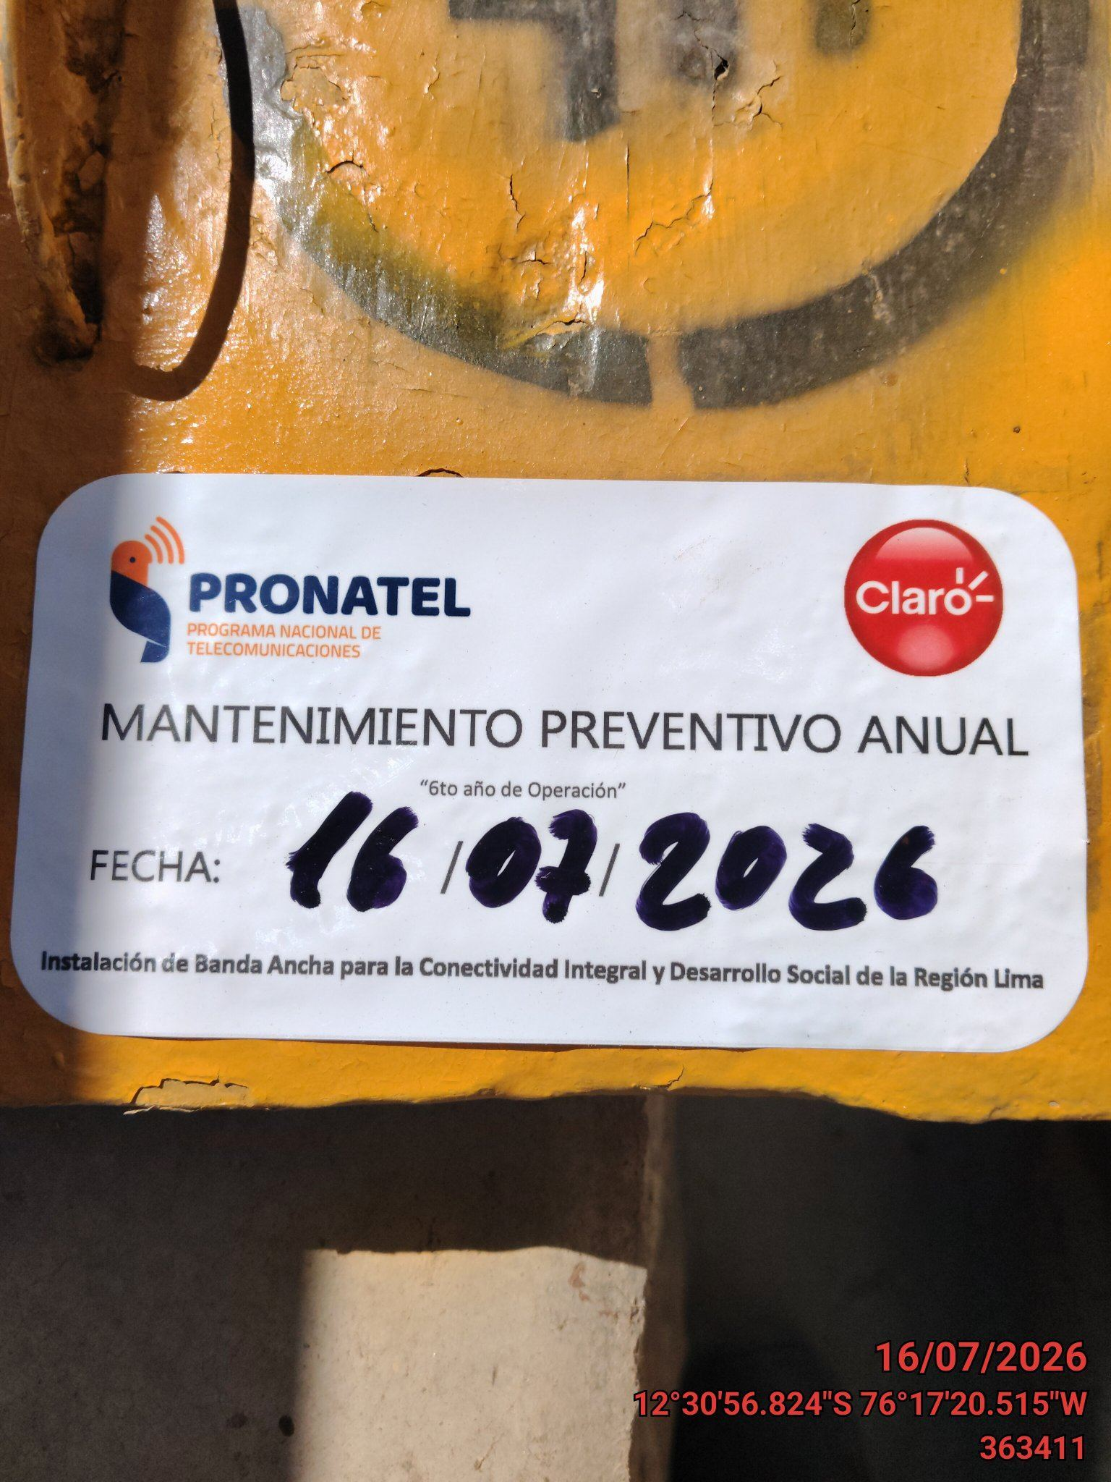 |  |  | 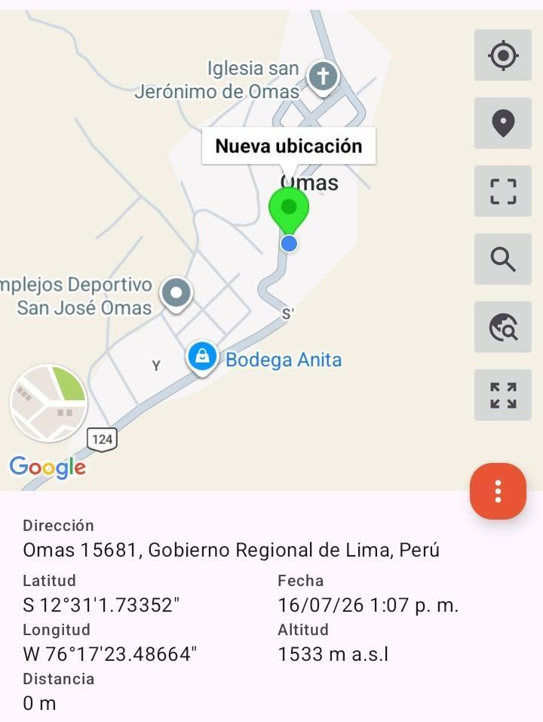

INSPECCIÓN VISUAL
ANTES |  | DURANTE |  | DESPUES
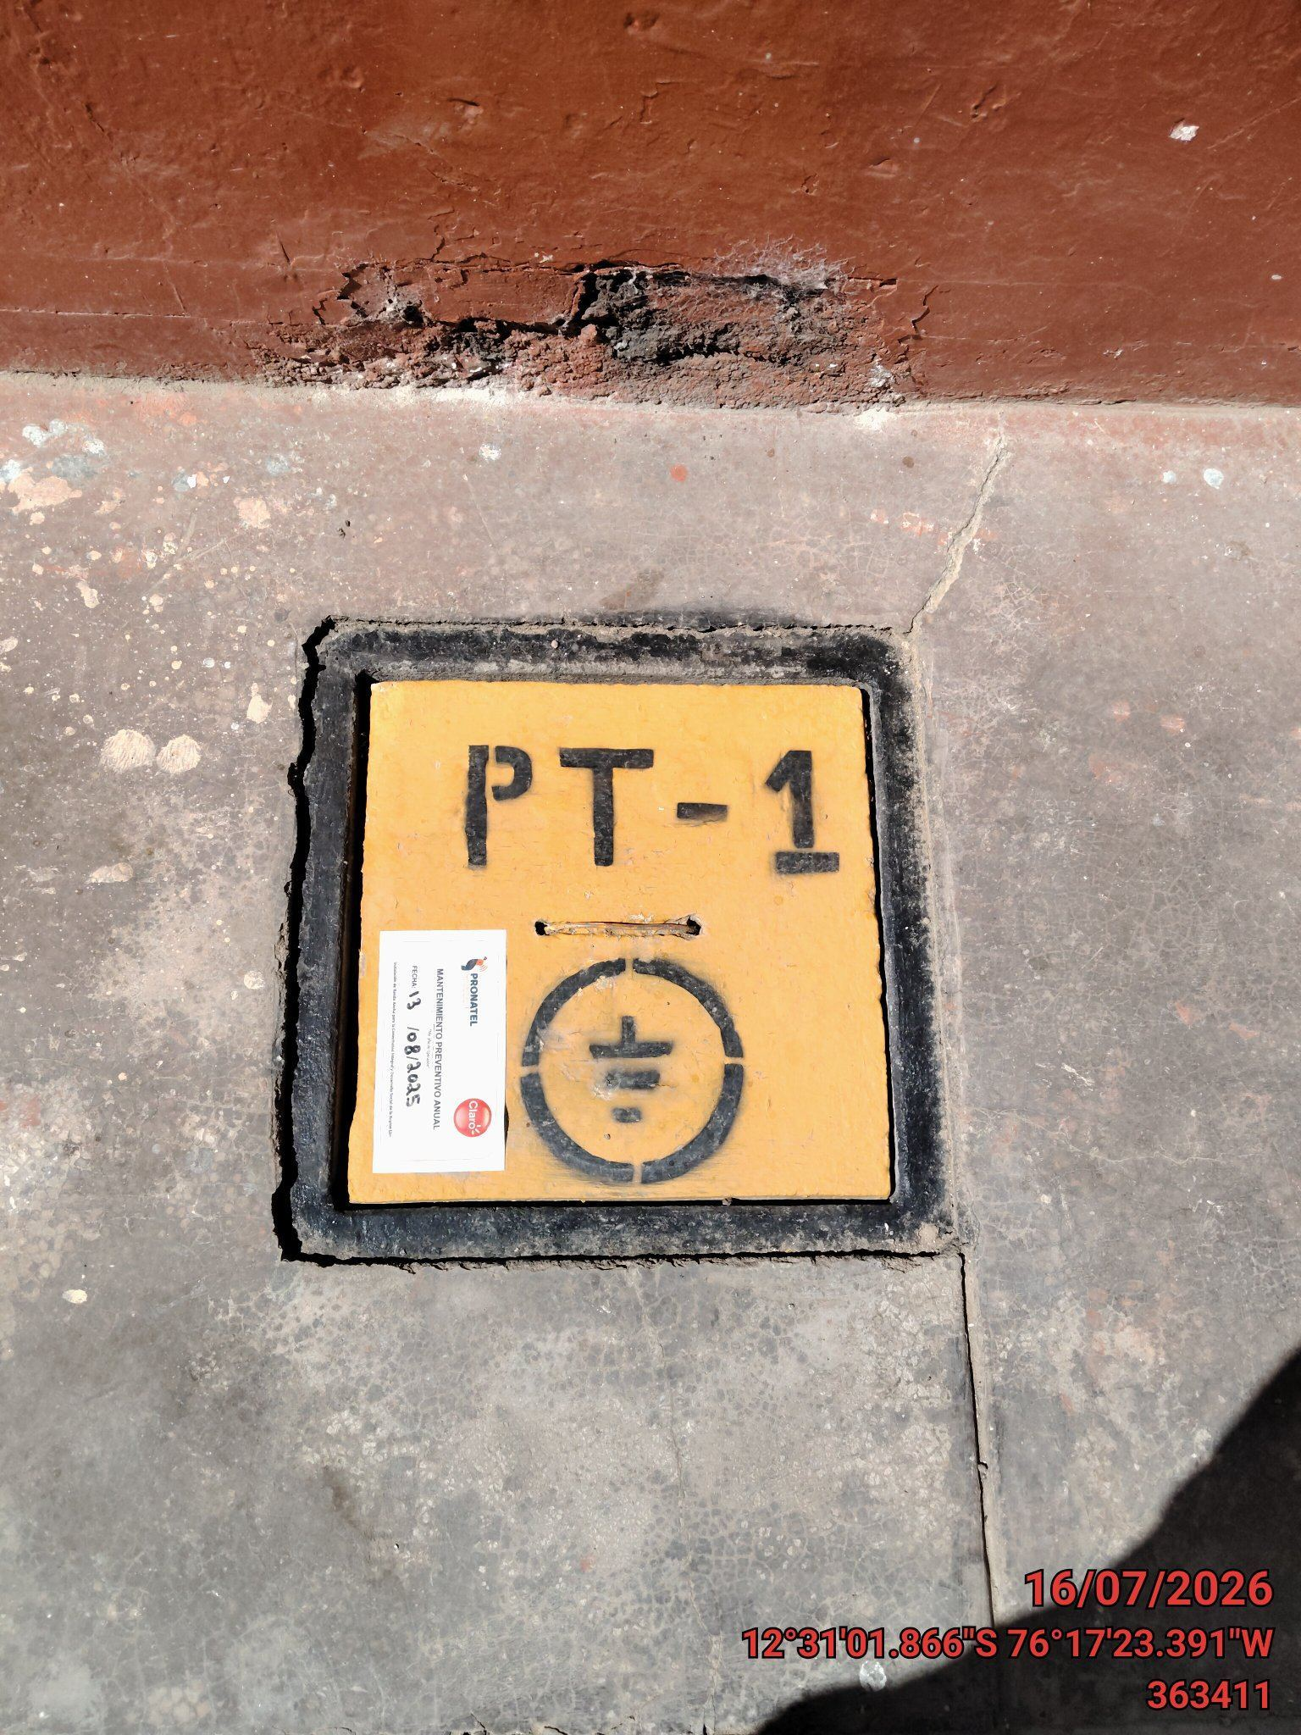 |  | 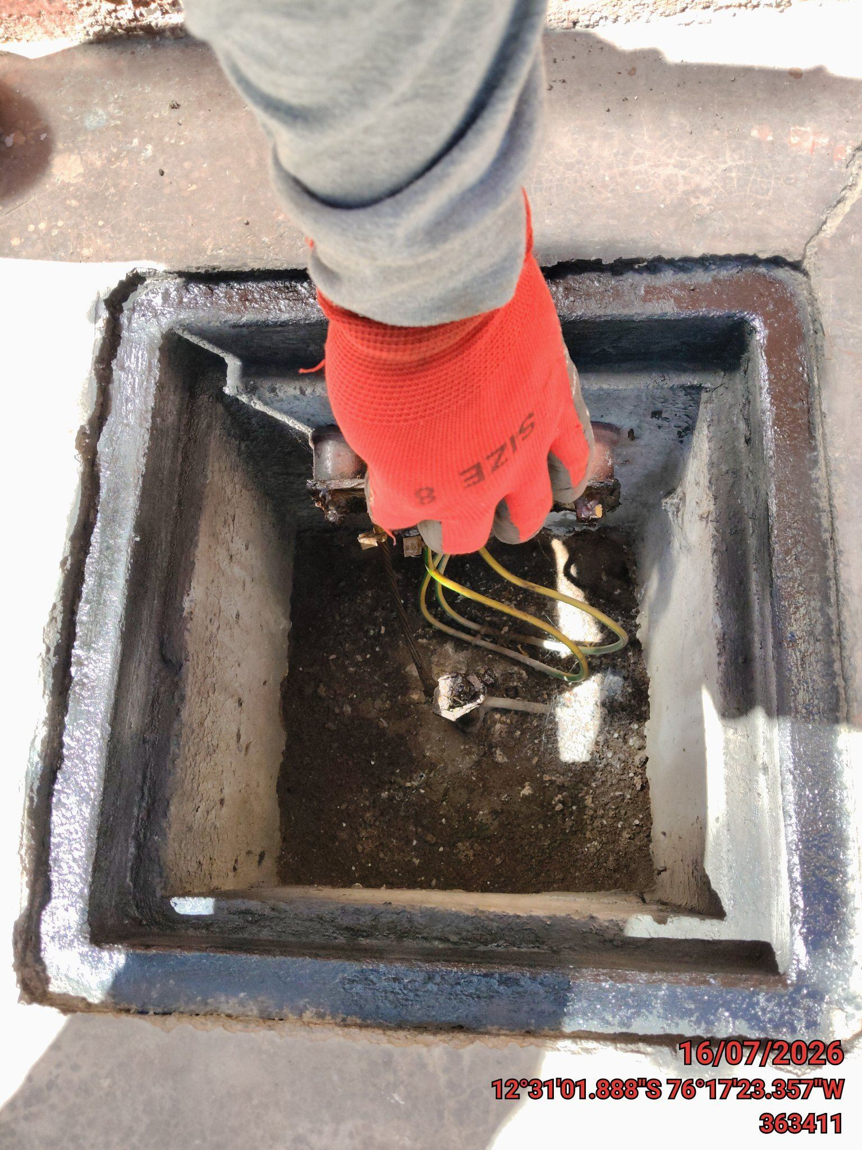 |  | 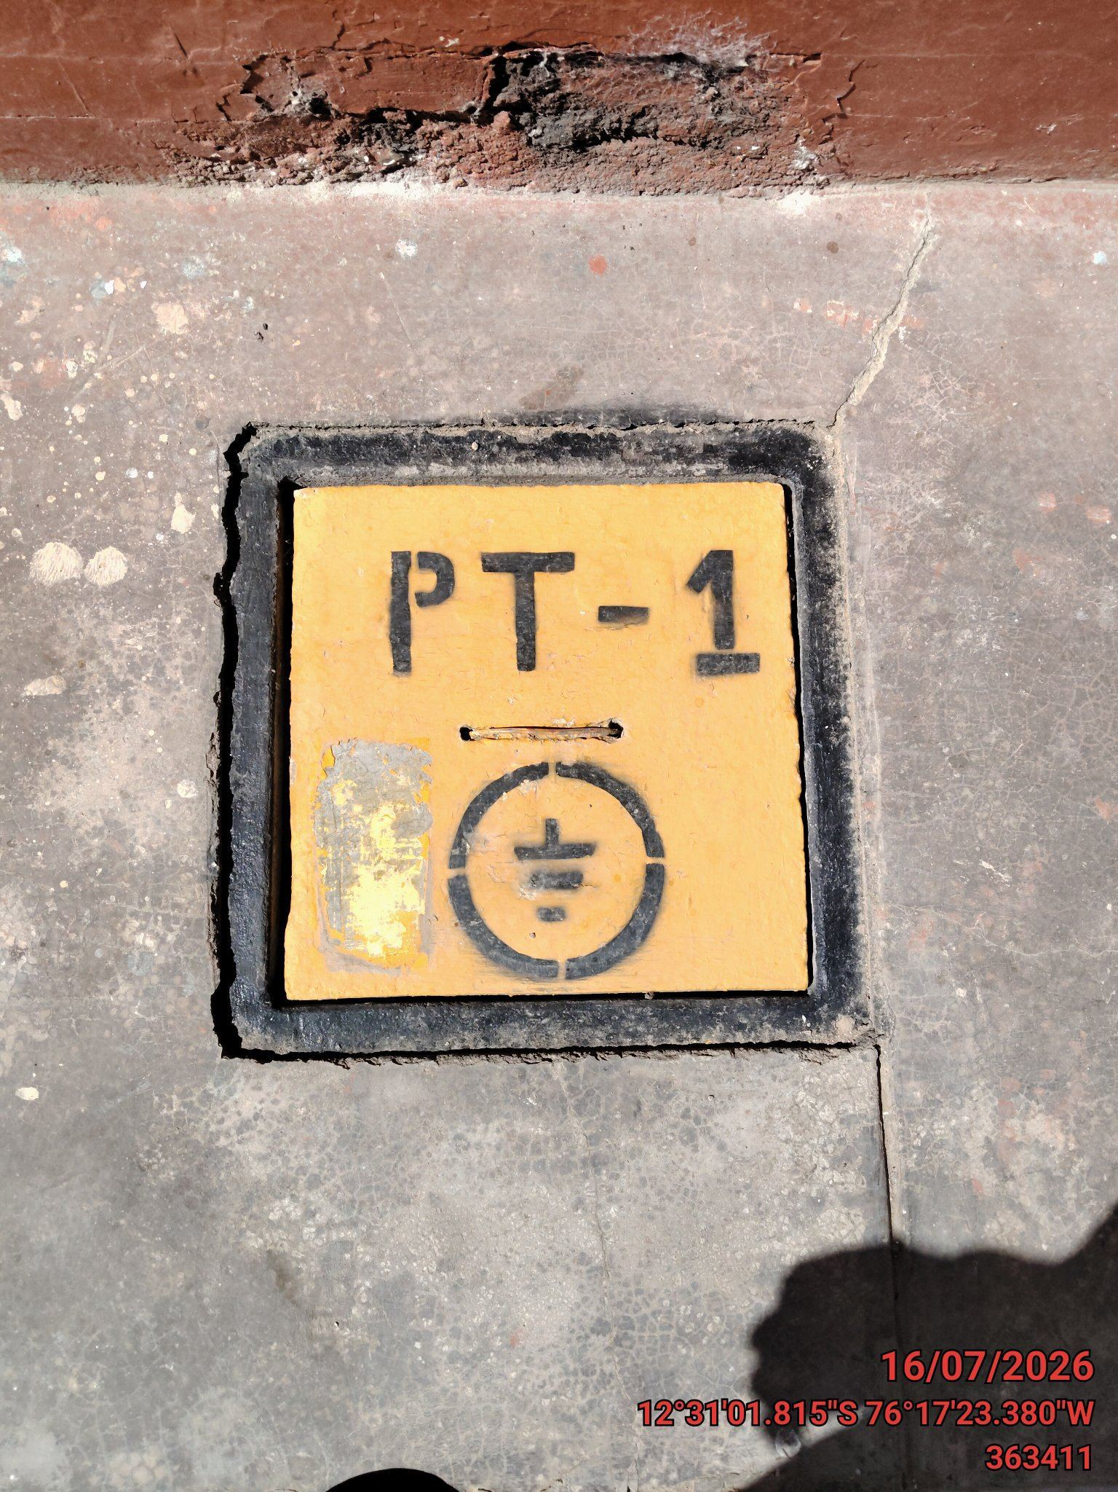

LIMPIEZA TÉCNICA DE COMPONENTES
ANTES |  | DURANTE |  | DESPUES
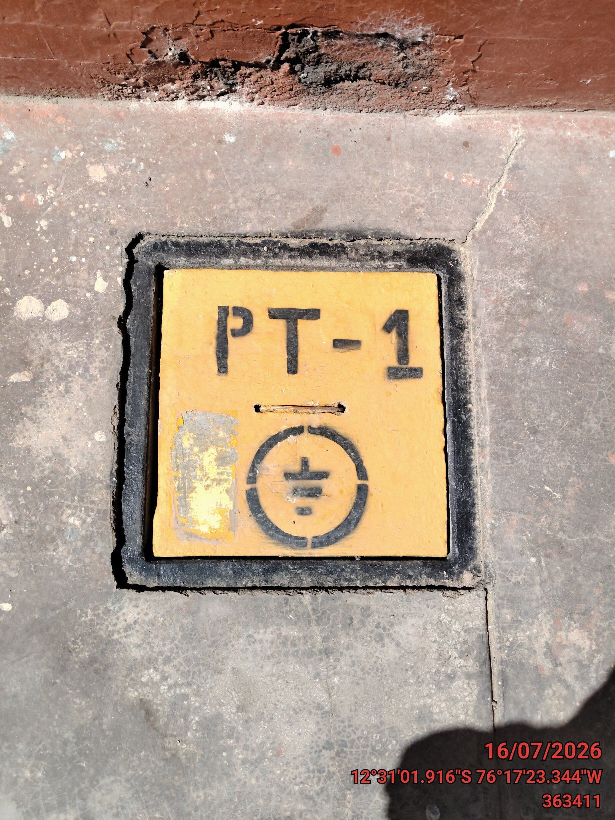 |  | 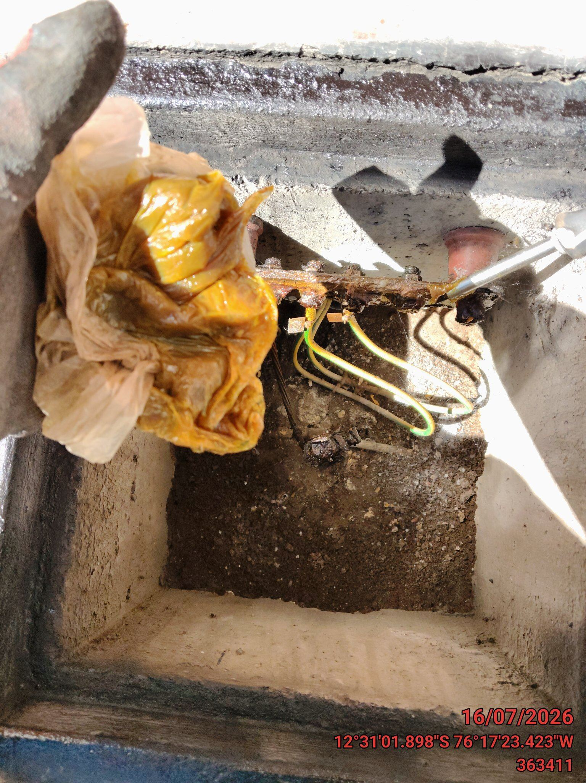 |  | 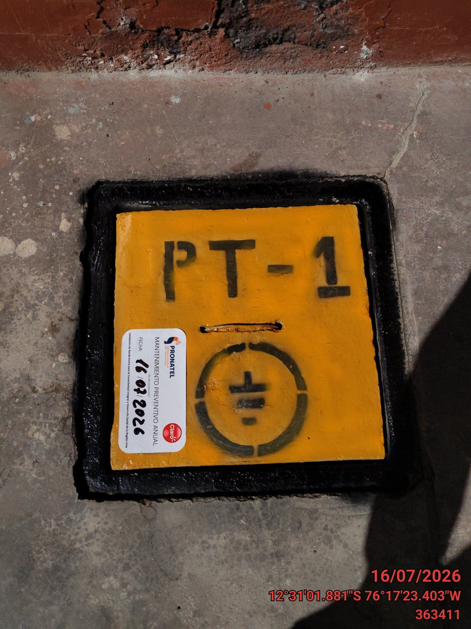

AJUSTE DE CONEXIONADO Y ACTUALIZACION DE SEÑALIZADO
ANTES |  | DURANTE |  | DESPUES
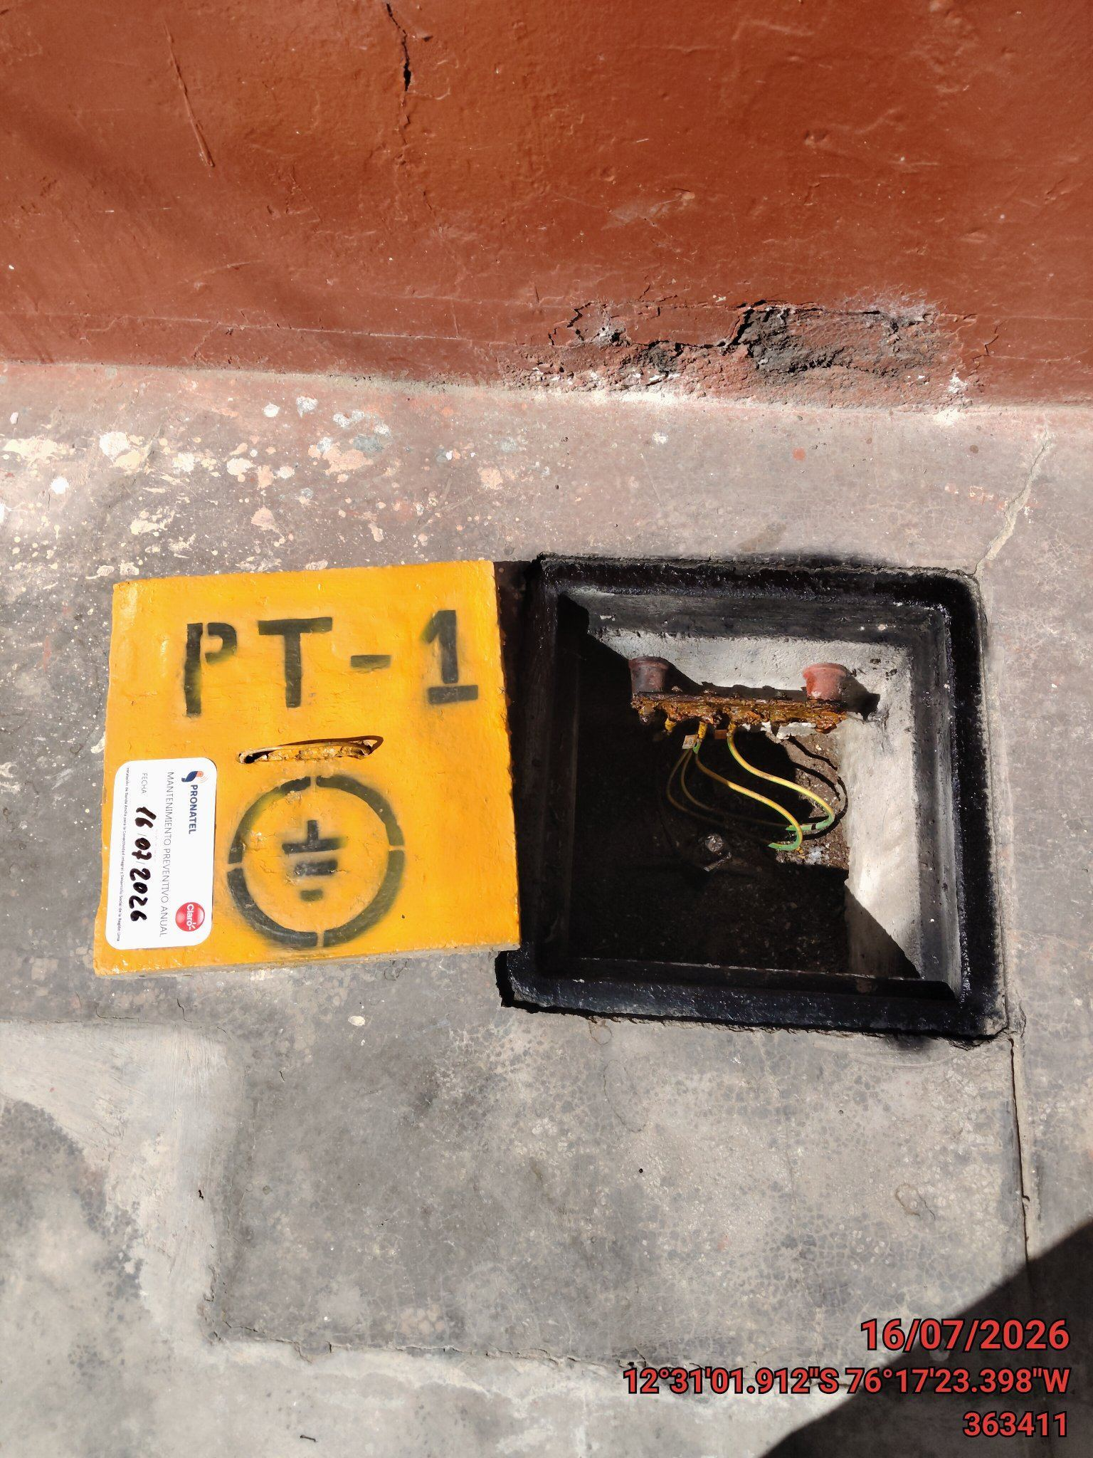 |  | 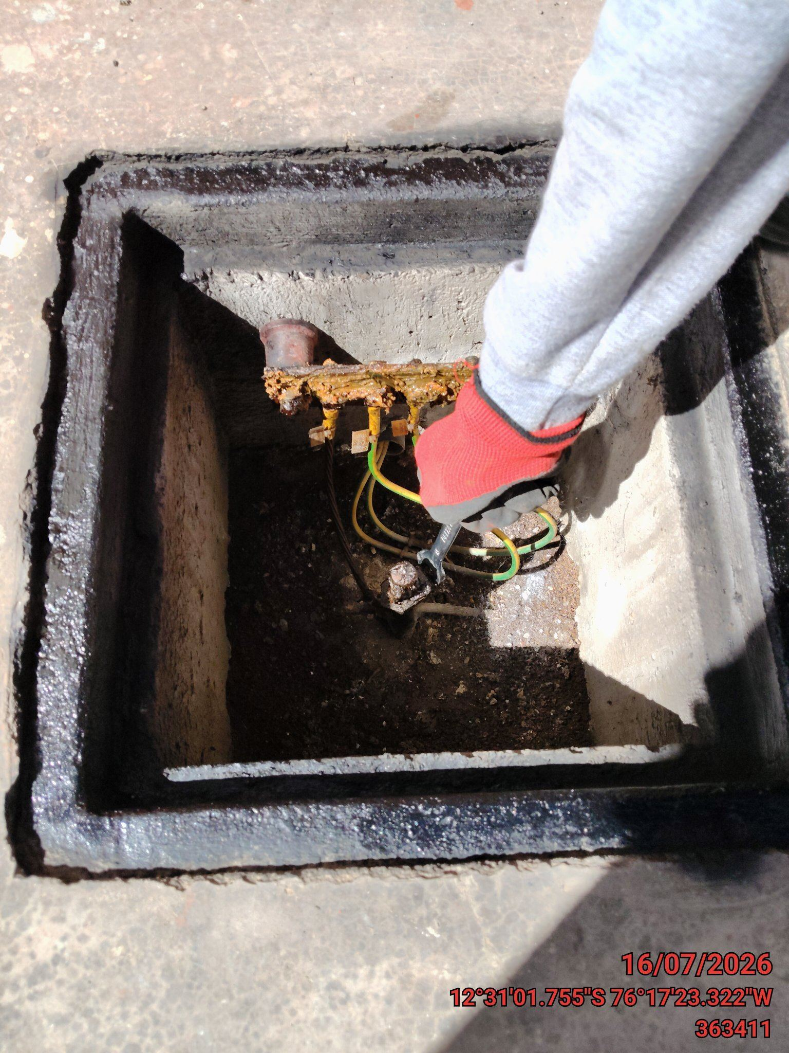 |  | 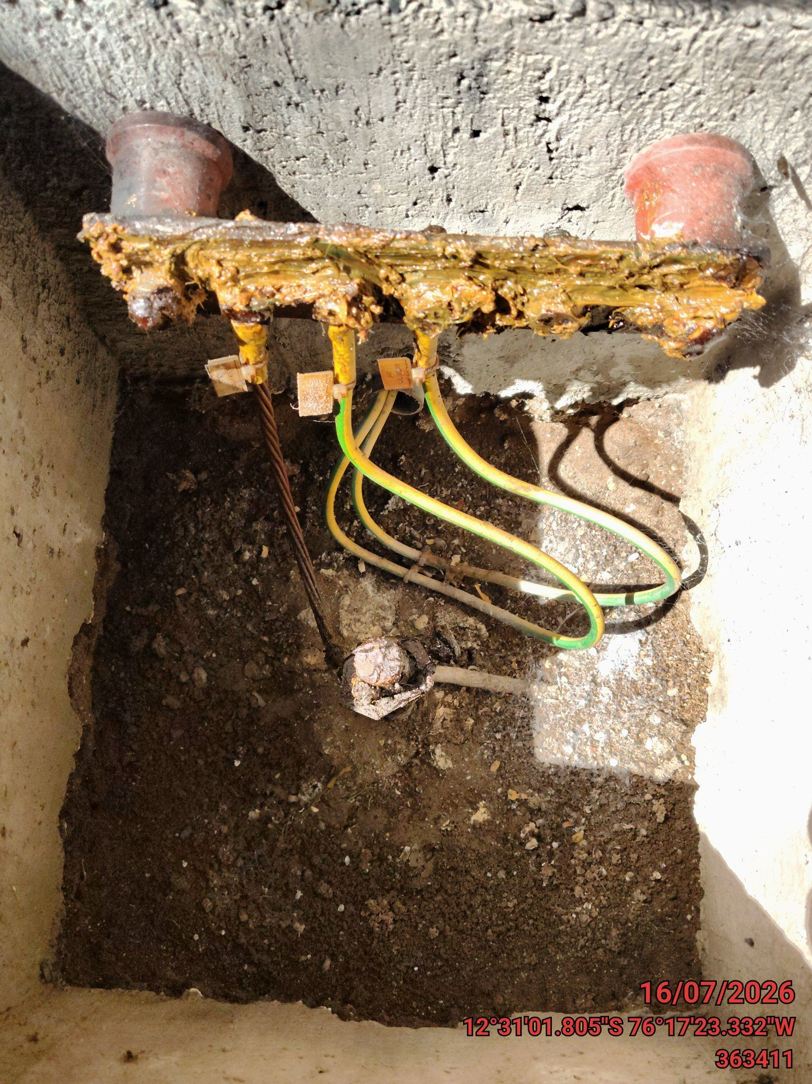

MEDICIÓN Y MEJORAMIENTO DE LA RESISTIVIDAD DEL SPAT
ANTES |  | DURANTE |  | DESPUES
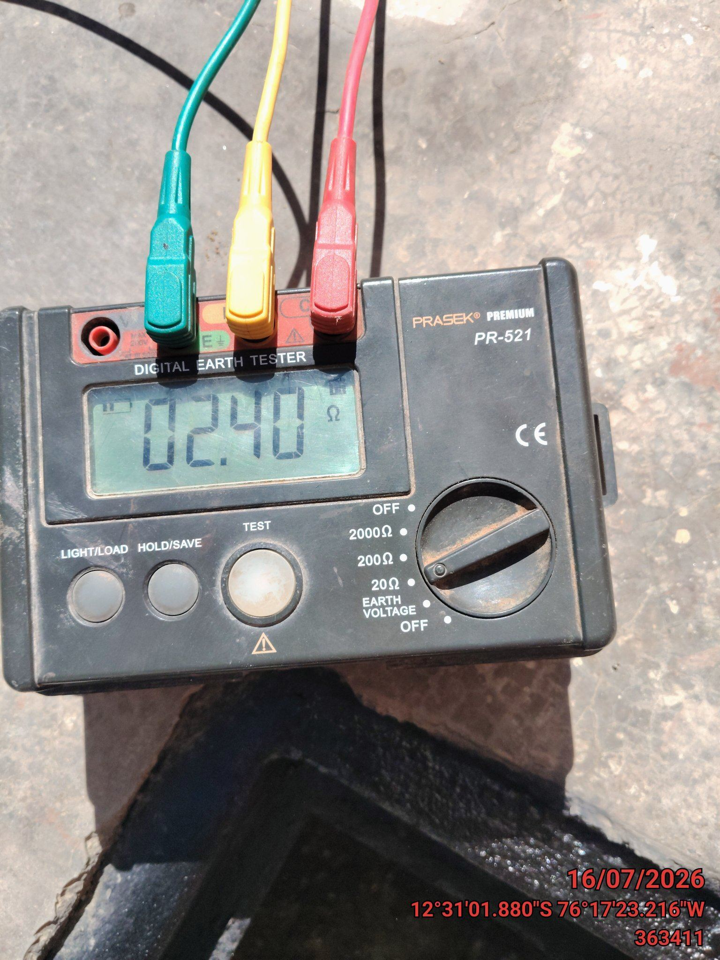 |  | 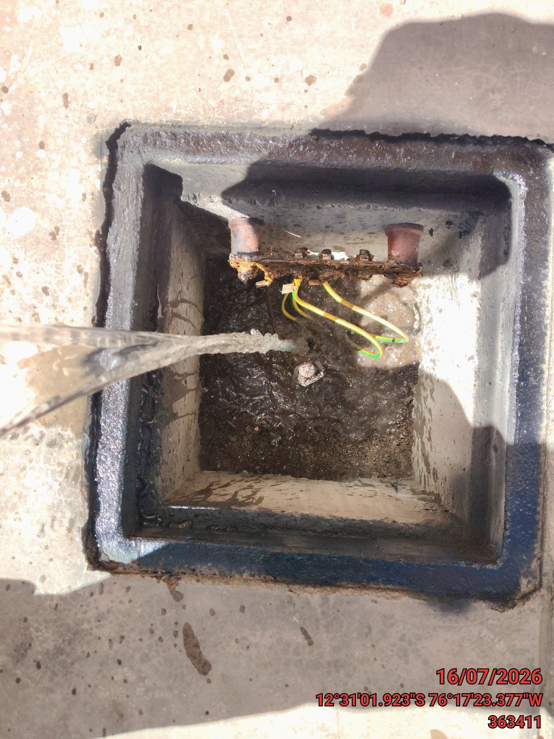 |  | 